信用交易
融资融券市场交易数据统计(2024-06-26)

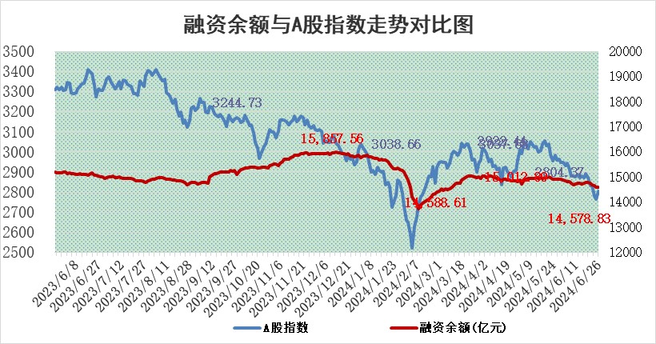
标的证券 | 融资融券余额（亿元） | 融资余额（亿元） | 融券余额（亿元） | 融资买入额（亿元） | 融资融券规模变化（亿元） | 融资余额增幅(‰) | 融券余额增幅(%)
统计数据 | 14,908.59 | 14,578.83 | 319.17 | 521.29 | 10.15 | 0.02 | 3.21

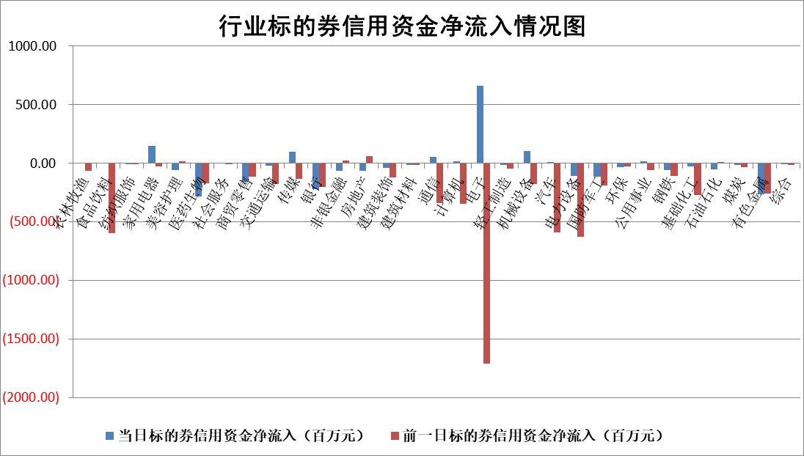

 |  |  |  |  |  |  |  | 2

 |  |  |  |  |  |  |  | 5
标的基金代码 | 标的基金简称 | 融资余额/市值(%) | 融资余额增幅(%) | 融资买入额/成交金额(%) | （融资余额净增额-融券余额净增额）/市值(‱) | 融券余额降幅(%) | ABS[（融资余额净增额-融券余额净增额）/市值净增额-1](%)
159902 | 华夏中小板ETF | 1.26 | -1.83 | 0.13 | -2.38 | -1.69 | 101.44
159915 | 易方达创业板ETF | 2.10 | -3.43 | 321005.69 | -7.86 | -14.52 | 104.05
159919 | 嘉实沪深300ETF | 0.69 | -0.63 | 4.27 | -0.72 | -8.43 | 101.09
159920 | 华夏恒生ETF | 40.41 | -0.04 | 5.47 | -1.59 | -0.73 | 102.18
159922 | 嘉实中证500ETF | 0.45 | -8.63 | 9.86 | 0.04 | 4.04 | 99.97
159925 | 南方沪深300ETF | 0.23 | 11.47 | 2.27 | 2.39 | 0.00 | 96.02
159928 | 消费ETF | 1.12 | 1.17 | 0.78 | 1.33 | 1.51 | 96.48
159934 | 易方达黄金ETF | 87.97 | -0.04 | 10.56 | -3.46 | 0.00 | 93.98
159939 | 全指信息技术ETF | 0.84 | 1.39 | 5.87 | 1.15 | 0.00 | 99.65
159940 | 全指金融地产ETF | 0.15 | 0.01 | 0.00 | 0.00 | 0.00 | 100.00
159995 | 半导体芯片ETF | 2.42 | 0.41 | 156.34 | 0.63 | -2.51 | 99.75
159997 | 天弘中证电子ETF | 2.29 | 1.20 | 9.89 | 2.71 | -2.83 | 99.02
159998 | 天弘中证计算机主题ETF | 0.60 | -1.77 | 0.08 | -1.80 | -4.39 | 100.43
510050 | 华夏上证50ETF | 4.04 | 0.18 | 370.87 | 1.67 | 33.03 | 91.09
510180 | 华安上证180ETF | 0.46 | -0.06 | 0.95 | 0.00 | 11.78 | 100.00
510880 | 华泰柏瑞红利ETF | 0.33 | 9.31 | 5.36 | 2.97 | 9.26 | 91.21
510900 | 易方达恒生H股ETF | 49.83 | -0.04 | 3.09 | -2.20 | 0.00 | 102.62
511010 | 5年期国债ETF | 6.29 | -0.58 | 0.01 | -3.64 | 0.00 | 149.71
511380 | 可转债及可交换债券ETF | 2.53 | -4.07 | 73.65 | -10.80 | -1.27 | 102.39
512000 | 全指证券ETF | 9.26 | -0.56 | 28.25 | -5.27 | -1.01 | 103.61
512010 | 沪深300医药卫生ETF | 6.69 | -0.52 | 189.55 | -3.73 | -1.73 | 102.11
512070 | 沪深300非银ETF | 2.37 | -0.91 | 72.75 | -2.46 | -5.07 | 105.13
512400 | 南方中证申万有色金属ETF | 2.22 | 11.32 | 1.80 | 23.67 | 4.51 | 139.12
512580 | 广发中证环保产业ETF | 1.21 | 0.15 | 0.07 | 0.12 | -1.15 | 99.90
512660 | 国泰中证军工ETF | 2.77 | -4.18 | 12.55 | -13.88 | -7.06 | 106.31
512800 | 华宝中证银行ETF | 13.31 | 0.04 | 1.71 | 0.42 | -0.29 | 100.52
512980 | 广发中证传媒ETF | 1.90 | 7.48 | 736.28 | 12.09 | -13.58 | 97.58
515030 | 华夏中证新能源汽车ETF | 2.69 | -1.14 | 4.30 | -6.59 | -34.00 | 103.46
515050 | 华夏中证5G通信主题ETF | 1.07 | 10.71 | 15.45 | 9.68 | -8.08 | 97.41
515070 | 华夏中证人工智能ETF | 2.74 | -2.46 | 5.24 | -9.47 | -4.01 | 103.13
标的股票比较指标 |  | 融资余额/流通A股市值(%) | 融资余额增幅(%) | 融资买入额/成交金额(%) | （融资余额净增额-融券余额净增额）/流通A股市值(‱) | 融券余额降幅(%) | ABS[（融资余额净增额-融券余额净增额）/流通A股市值净增额-1](%)
前十名标的个股 |  | 仁东控股 | 瑞纳智能 | 北京君正 | 瑞纳智能 | 晶升股份 | 瑞松科技
 |  | 雅博股份 | 南芯科技 | 泛微网络 | 爱乐达 | 蒙泰高新 | 博亚精工
 |  | 容百科技 | 瑞松科技 | 华设集团 | 苏州规划 | 科思科技 | 昊帆生物
 |  | 中研股份 | 爱乐达 | 中远海发 | 康希通信 | 吉鑫科技 | 艾布鲁
 |  | 纽泰格 | 燕麦科技 | 国力股份 | 宇环数控 | 儒竞科技 | 神州信息
 |  | 福星股份 | 恒立液压 | 栖霞建设 | 线上线下 | 华丽家族 | 宇环数控
 |  | 东方通 | 博亚精工 | 悦安新材 | 登康口腔 | 综艺股份 | 力合科创
 |  | 盛帮股份 | 鸿富瀚 | 轻纺城 | 北京君正 | 万得凯 | 科净源
 |  | 万得凯 | 苏州规划 | 悦达投资 | 博亚精工 | 迎驾贡酒 | 麦加芯彩
 |  | 时创能源 | 登康口腔 | 先惠技术 | 瑞松科技 | 浙江恒威 | 久祺股份
后十名标的个股 |  | 中银绒业 | 华峰铝业 | 鹏都农牧 | 美信科技 | 瑞斯康达 | 首创证券
 |  | 锦州港 | 深圳瑞捷 | 威创股份 | 深圳瑞捷 | 赛科希德 | 伊戈尔
 |  | 中泰化学 | 盘古智能 | 普利制药 | 东方集团 | 花园生物 | 创识科技
 |  | 特发信息 | 福事特 | 东旭光电 | 盘古智能 | 威马农机 | 美芯晟
 |  | 海峡创新 | 广汇汽车 | 中银绒业 | 海印股份 | 天威视讯 | 金凯生科
 |  | 傲农生物 | 生益电子 | 锦州港 | 广汇汽车 | 东土科技 | 西藏天路
 |  | 超华科技 | 科林电气 | 中泰化学 | 博敏电子 | 兆日科技 | 光迅科技 | ;
 |  | 华微电子 | 中英科技 | 特发信息 | 荣信文化 | 宏盛华源 | 华蓝集团
 |  | 证通电子 | 美信科技 | 海峡创新 | 碧兴物联 | 东江环保 | 美信科技
 |  | 爱康科技 | 中科星图 | 傲农生物 | 中英科技 | 渝三峡A | 明星电力
说明：1.以上普通交易数据和信用交易数据皆以交易日收盘后数据为基准；2.上述标的证券总数据只计算标的证券市场总数据，不包括从标的证券中调出去标的证券数据，所以与交易所公布的总值略有不同； 3.上述行业采用申万一级行业分类；4.以上标的基金和标的个股中比较的6个指标值中：前5个（从左至右）为正向指标，值越大排名越靠前；第6个为逆向指标，值越小，排名越靠前；5.第6个指标中ABS[]表示求绝对值，其主要用于考量信用资金相对净流入对股价相对净变化的贡献程度；6.数据来源：wind，交易所。

 | 证券代码 | 新增融资余额 | 融资买入额 | 融资买入增幅前10
远大智能 | 002689 | 28175353 | 42268582 | 199%
亚太股份 | 002284 | 21555247 | 34242865 | 82%
赛诺医疗 | 688108 | 72122899 | 101076547 | 78%
湖南发展 | 000722 | 66023557 | 137112987 | 75%
柘中股份 | 002346 | 14584119 | 36845980 | 58%
国城矿业 | 000688 | 24683149 | 48240585 | 54%
兆新股份 | 002256 | 1985058 | 4066269 | 52%
凯美特气 | 002549 | 33806472 | 61340055 | 52%
华昌达 | 300278 | 13474542 | 19303225 | 48%
新华联 | 000620 | 27311937 | 39201759 | 43%

 | 证券代码 | 新增融资余额 | 融资买入额 | 融资买入增幅前10
兔宝宝 | 002043 | 73310337 | 89923983 | 334%
捷昌驱动 | 603583 | 26026415 | 31686727 | 262%
湘财股份 | 600095 | 94196837 | 132280449 | 252%
中谷物流 | 603565 | 49103883 | 60098371 | 234%
中青宝 | 300052 | 24215352 | 31377809 | 98%
顾家家居 | 603816 | 138518545 | 188424210 | 78%
喜临门 | 603008 | 31503289 | 48351944 | 77%
财信发展 | 000838 | 10831830 | 17666790 | 74%
苏州银行 | 002966 | 10578096 | 19143736 | 72%
金诚信 | 603979 | 23858538 | 36098133 | 60%

